Hinweise
________________________________________________________________________________________________________________________________________________________________________________________________________________________________________________________ Thüringer Aufbaubank
Die Förderbank.
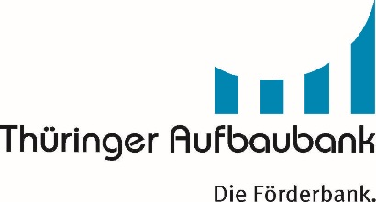

Anlage 1a zum Verwendungsnachweis Teil I und II Förderung der Zusammenarbeit in der Land-, Forst- und Ernährungswirtschaft (LFE)

Bearbeitungshinweise zur Verwendung der Tabellenblätter

Diese Datei enthält zwei Tabellenblätter für die Bearbeitung.
Bitte verwenden Sie nur das für Ihr Vorhaben zutreffende Tabellenblatt.

1. Bewilligung bis 06-2019:
Dieses Tabellenblatt ist für Vorhaben mit Antragstellung für 2015-2018 zu verwenden.

2. Bewilligung ab 07-2019:
Dieses Tabellenblatt ist für Vorhaben mit Antragstellung ab 2019 zu verwenden.

Bei Projektmitarbeitern, die zum Zeitpunkt der Bewilligung namentlich noch nicht bekannt waren (Anlage 10 lag zum Antrag nicht vor),
ist vor der erstmaligen Abrechnung eine Leistungsgruppe zuzuordnen (Anlage 3 ist vor Abrufstellung einzureichen)

Gelb markierte Felder im Formularkopf sind vollständig auszufüllen, da sonst die zuwendungsf. Personalausgaben nicht korrekt ermittelt werden.
Dieses Formular ist im Original und in Kopie einzureichen.
Wesentliche Änderungen im Arbeitsvertrag sind mitzuteilen (ggfs. Ergänzung zum Arbeitsvertrag in Kopie einreichen).

